11월 AI 수집데이터 유효율
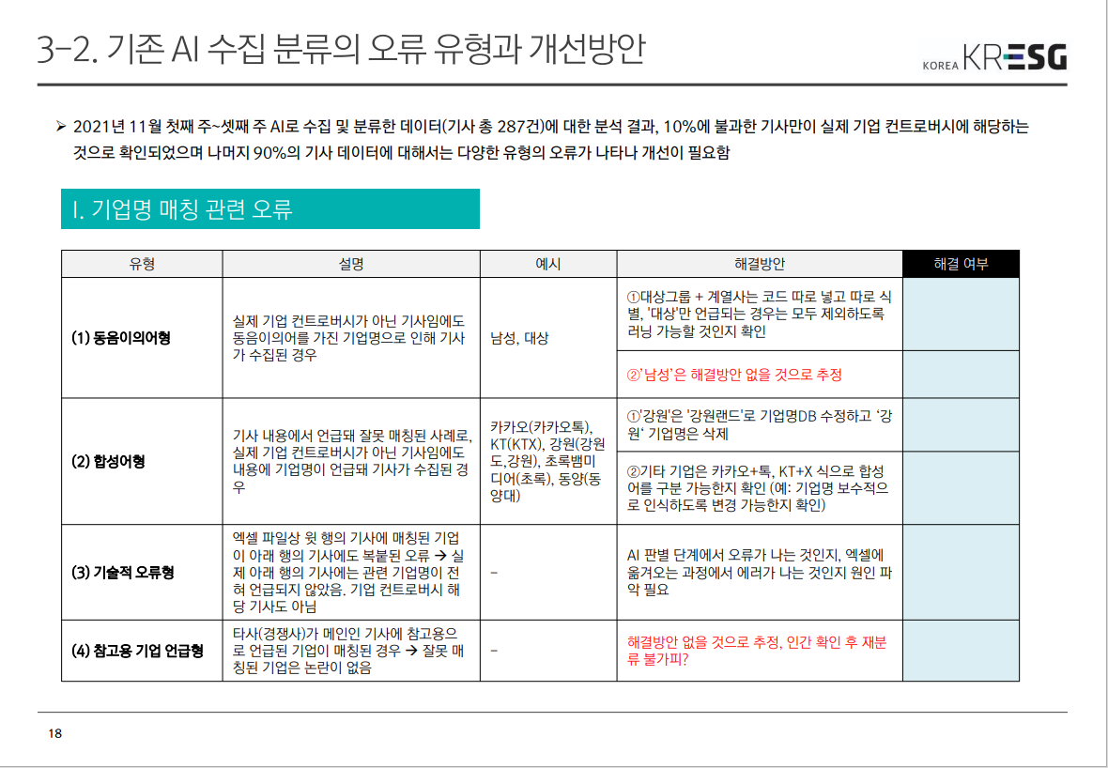
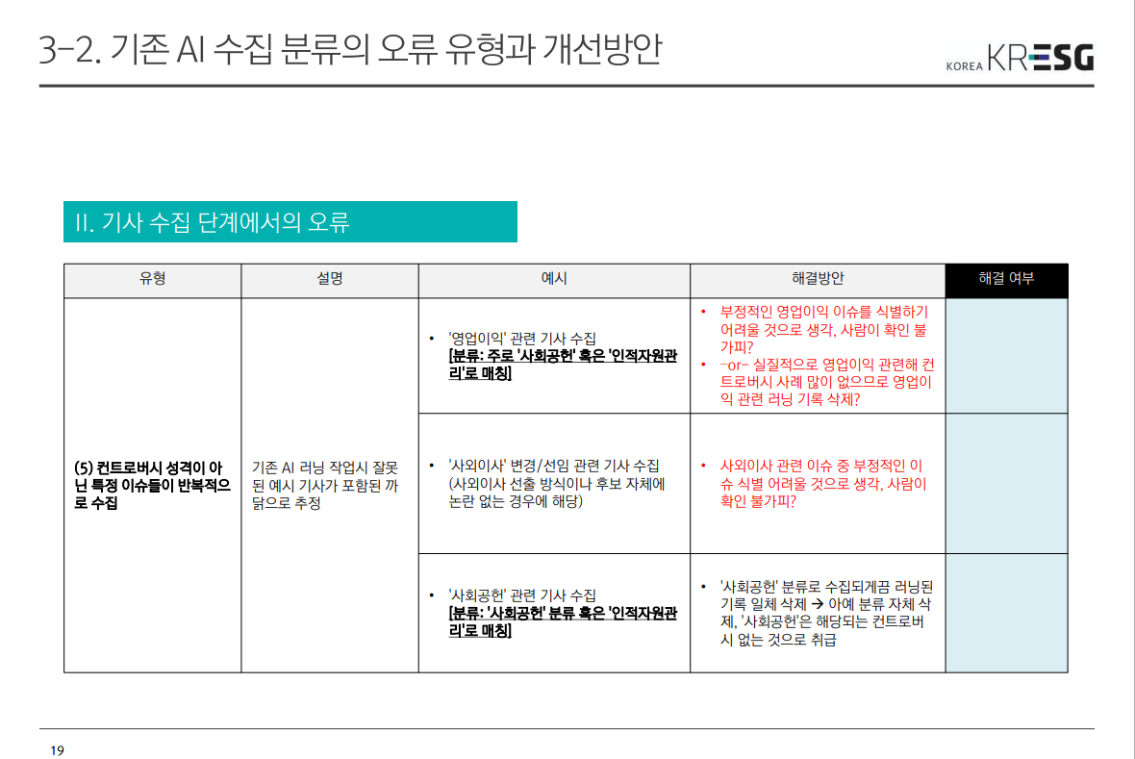
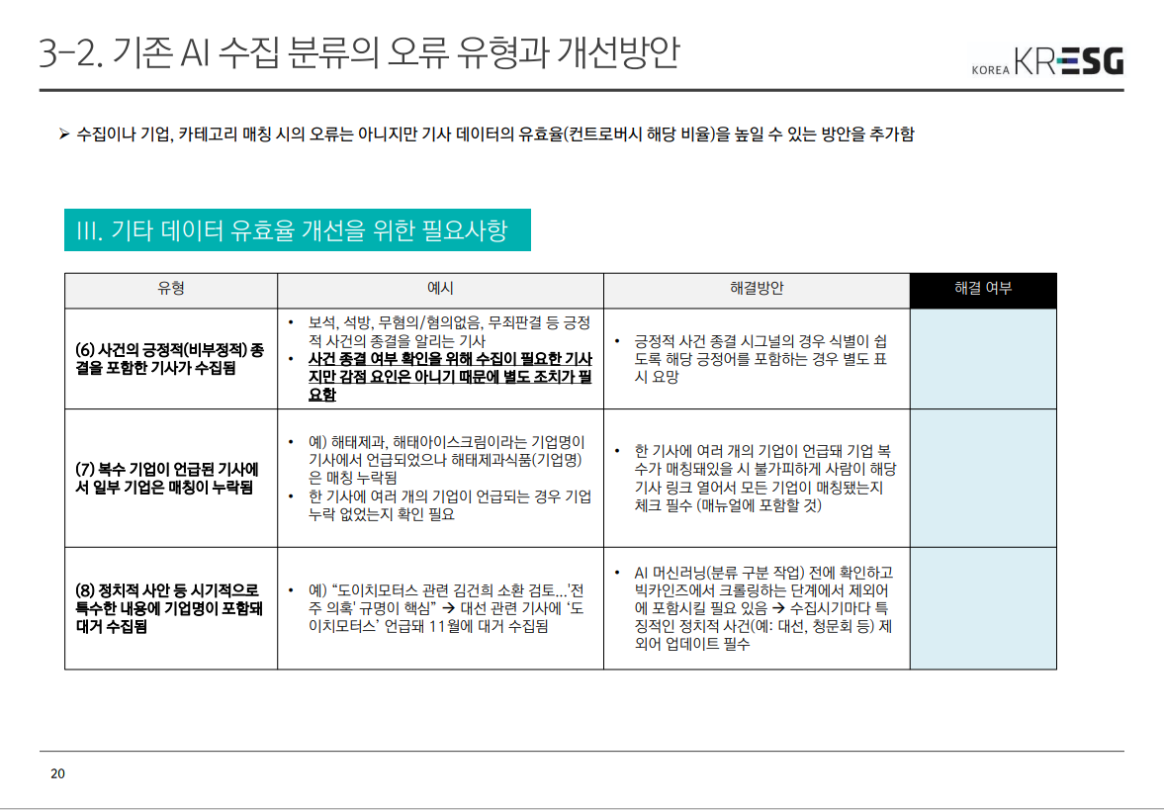
<전체 기사 대비 유효 기사 비율> |  |  |  |  |  | <Raw 기준> |  | <검증 후 기사 기준>
Raw 카테고리 | 영역 | 전체 기사 | 검증 후 유효 기사 | 유효율 | 비고(검증 후 카테고리) | Raw 카테고리 | 전체 기사 | 행 레이블 | 개수 : ESG
ESG 거버넌스 | G | 1 | #VALUE! | #VALUE! |  | ESG 거버넌스 | 1 | 공급망관리 | 9
감사기구 | G | 1 | #VALUE! | #VALUE! |  | 감사기구 | 1 | 내부통제/투명성 | 2
계열회사와의 거래 | G | 4 | #VALUE! | #VALUE! |  | 계열회사와의 거래 | 4 | 보건/안전 | 5
공정거래 | S | 16 | 9 | 56.3% | 공급망관리(카테고리 변경) | 공정거래 | 16 | 소유구조 | 4
내부통제/투명성 | G | 29 | #VALUE! | #VALUE! |  | 내부통제/투명성 | 29 | 인적자원관리 | 5
사업장 안전 및 보건 | S | 20 | 5 | 25.0% | 보건/안전(카테고리 변경) | 사업장 안전 및 보건 | 20 | 제품/서비스 | 3
사회공헌 | S | 8 | #VALUE! | #VALUE! |  | 사회공헌 | 8 | 지역사회 | 1
소유구조 | G | 112 | #VALUE! | #VALUE! |  | 소유구조 | 112 | 총합계 | 29
에너지 및 온실가스 | E | 10 | 1 | 10.0% | 지역사회(카테고리 이동) | 에너지 및 온실가스 | 10
이사회 구성과 운영 | G | 6 | #VALUE! | #VALUE! |  | 이사회 구성과 운영 | 6
인적자원관리 | S | 57 | #VALUE! | #VALUE! |  | 인적자원관리 | 57
제품/서비스 | S | 20 | #VALUE! | #VALUE! |  | 제품/서비스 | 20
지역사회 영향 | S | 3 | #VALUE! | #VALUE! | 지역사회(카테고리 이동) | 지역사회 영향 | 3
총합계 |  | 287 | #VALUE! | #VALUE! |  | 총합계 | 287
※ 전반적으로 유효율 10%에 그쳐 사실상 특정 카테고리에 집중된 문제가 아니라 모든 카테고리에서 유효율 문제에 개선이 필요한 수준

